Лист7
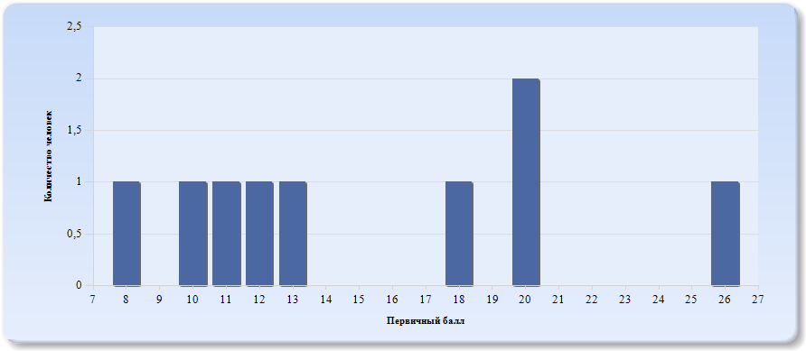
Гистограмма первичных баллов по образовательной организации ВПР Русский язык (5-й класс)

Лист8
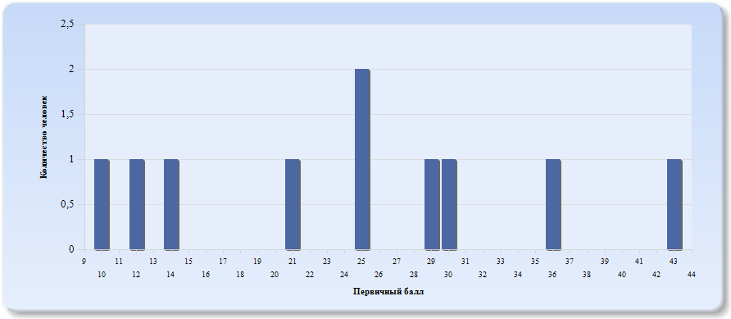
Гистограмма первичных баллов по образовательной организации ВПР Русский язык (6-й класс)

Лист9
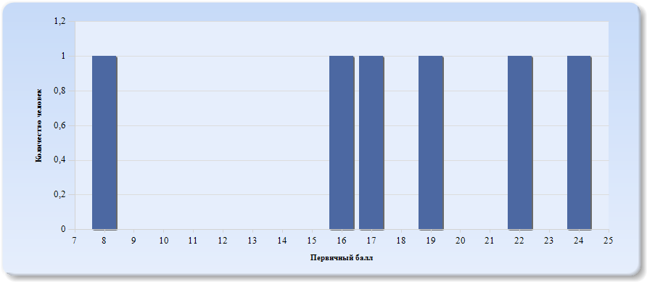
Гистограмма первичных баллов по образовательной организации ВПР Русский язык (7-й класс)

Лист10
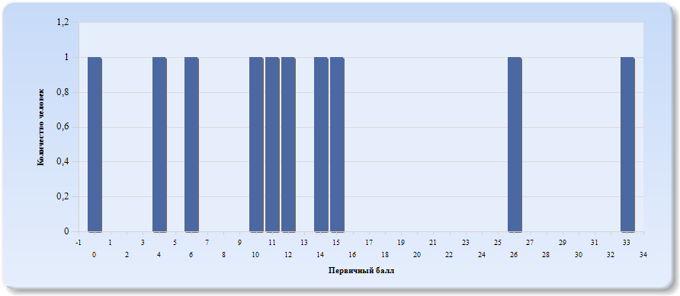
Гистограмма первичных баллов по образовательной организации ВПР Русский язык (8-й класс)

Лист11
 | Гистограмма первичных баллов по образовательной организации ОГЭ Русский язык (9-й класс)
 | 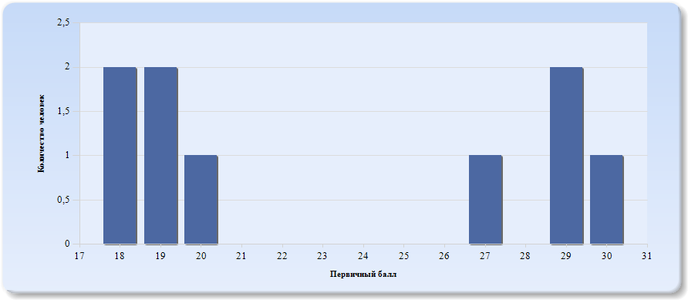
 | Нормальное распределение характеризуется следующими свойствами: симметричность относительно центра (среднего арифметического), медиана и мода должны быть равны среднему арифметическому. Ненормальные распределения требуют исследования контекстных факторов.

Таблица 2.Русский язык
Основные статистические показатели по предмету Русский язык, в разрезе классов школы
Класс |  | Количество участников, получивших отметку "2" | Количество участников, получивших отметку "3" | Количество участников, получивших отметку "4" | Количество участников, получивших отметку "5"
ВПР - 5 |  | 5 | 4 | 0 | 0
ВПР - 6 |  | 4 | 4 | 2 | 0
ВПР - 7 |  | 4 | 2 | 0 | 0
ВПР - 8 |  | 8 | 1 | 1 | 0
ОГЭ - 9 |  | 0 | 5 | 1 | 3

Лист12
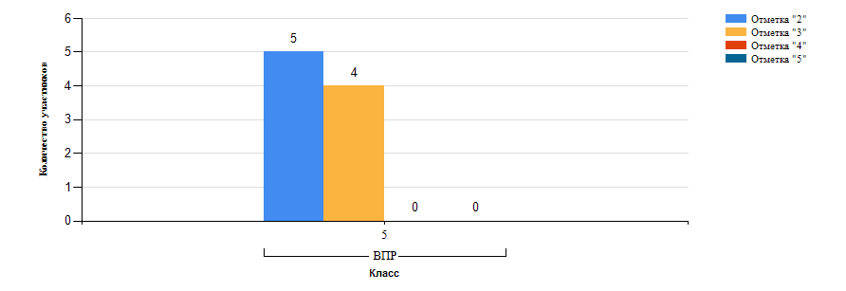
Гистограмма распределения участников ВПР-5 Русский язык по группам результатов

Лист13
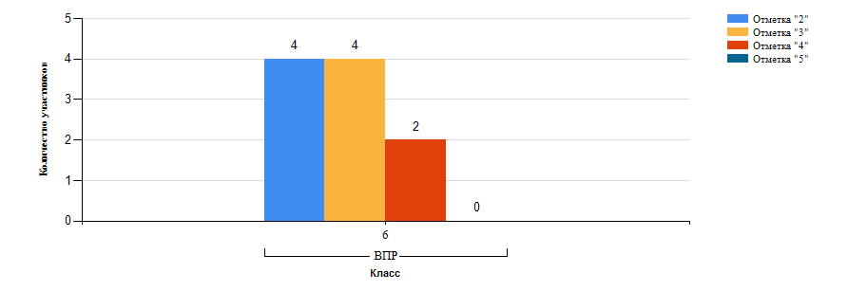
Гистограмма распределения участников ВПР-6 Русский язык по группам результатов

Лист14
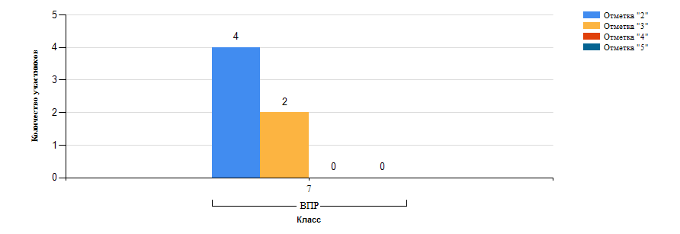
Гистограмма распределения участников ВПР-7 Русский язык по группам результатов

Лист15
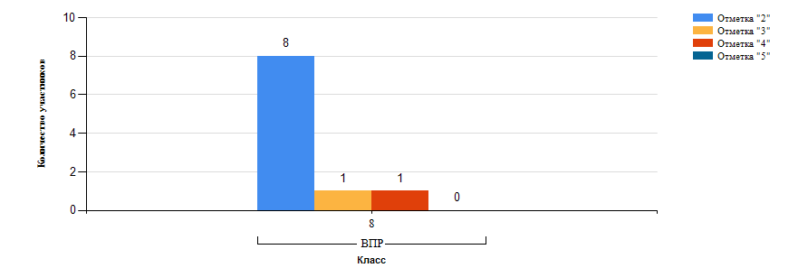
Гистограмма распределения участников ВПР-8 Русский язык по группам результатов

Лист16
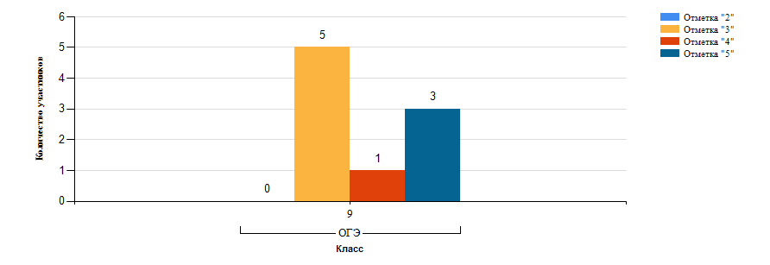
Гистограмма распределения участников ОГЭ-9 Русский язык по группам результатов

Лист17
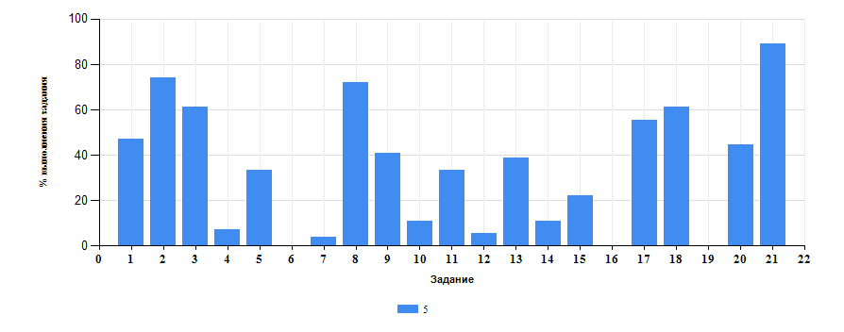
 | Таблица 3.Русский язык
 | Класс | Количество участников | Минимальный первичный балл | Максимальный первичный балл | Медиана первичных баллов | Среднее арифметическое первичных баллов
 | 5 | 9 | 8 | 26 | 13 | 15.33
 | 6 | 10 | 10 | 43 | 25 | 24.5
 | 7 | 6 | 8 | 24 | 17 | 17.67
 | 8 | 10 | 0 | 33 | 11 | 13.1
 | 9 | 9 | 18 | 30 | 20 | 23.22

Достижение планируемых результатов ВПР по предмету Русский язык
Выполнение заданий ВПР-5 по предмету Русский язык (в % от числа участников и максимального балла)

Лист18
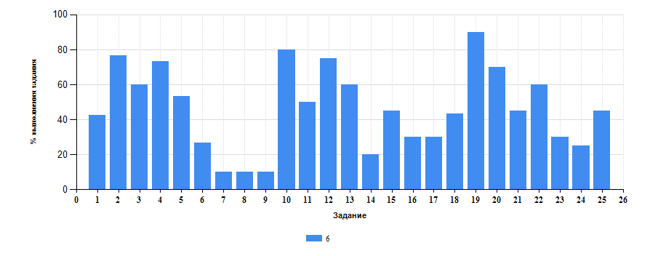
Достижение планируемых результатов ВПР по предмету Русский язык
Выполнение заданий ВПР-6 по предмету Русский язык (в % от числа участников и максимального балла)

Лист19
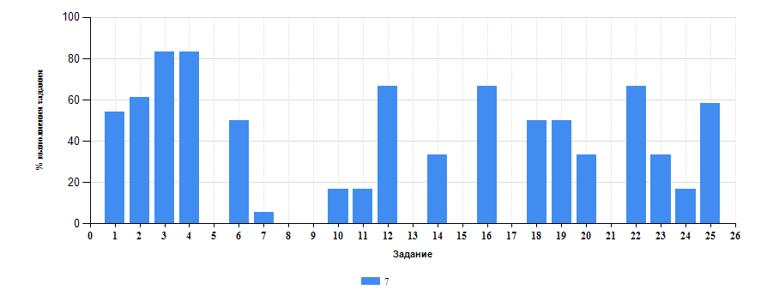
Достижение планируемых результатов ВПР по предмету Русский язык
Выполнение заданий ВПР-7 по предмету Русский язык (в % от числа участников и максимального балла)

Лист20
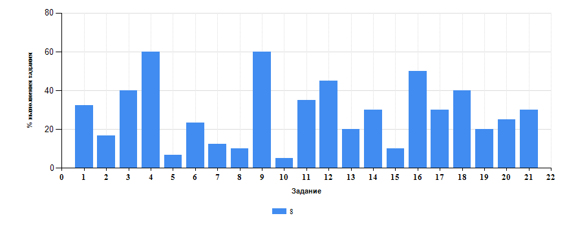
Достижение планируемых результатов ВПР по предмету Русский язык
Выполнение заданий ВПР-8 по предмету Русский язык (в % от числа участников и максимального балла)

Лист21
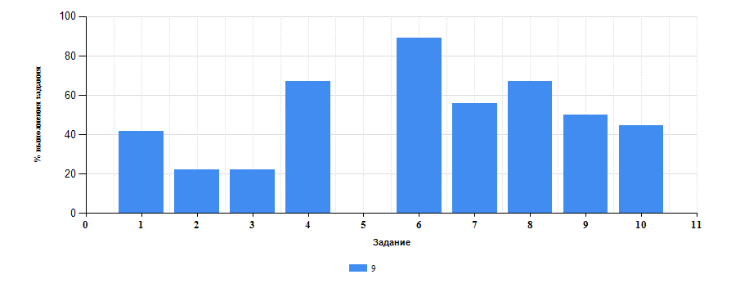
Достижение планируемых результатов ОГЭ по предмету Русский язык
Выполнение заданий ОГЭ-9 по предмету Русский язык (в % от числа участников и максимального балла)

Лист22
Таблица 4.Класс 5.Русский язык

 | Номер задания |  | Задание | % по школе | Класс | % по классу
 | 1 |  | (1К1) Совершенствование видов речевой деятельности (чтения, письма), обеспечивающих эффективное овладение разными учебными предметами; | 45.91 | 5 | 47.22
 | 10 |  | (4(2)) языка. Опознавать самостоятельные части речи и их формы, а также служебные части речи и междометия. | 41.35 | 5 | 11.11
 | 11 |  | (5(1)) Совершенствование видов речевой деятельности (чтения, письма), обеспечивающих эффективное овладение разными учебными предметами и взаимодействие с окружающими людьми; расширение и систематизация научных знаний о языке; осознание взаимосвязи его уровней и единиц; освоение базовых понятий лингвистики, основных единиц и грамматических категорий языка; овладение основными нормами литературного языка (пунктуационными). | 47.87 | 5 | 33.33
 | 12 |  | (5(2)) Анализировать различные виды словосочетаний и предложений с точки зрения их структурно-смысловой организации и функциональных особенностей; соблюдать основные языковые нормы в письменной речи; опираться на грамматико-интонационный анализ при объяснении расстановки знаков препинания в предложении. | 53.33 | 5 | 5.56
 | 13 |  | (6(1)) Совершенствование видов речевой деятельности (чтения, письма), обеспечивающих эффективное овладение разными учебными предметами и взаимодействие с окружающими людьми; расширение и систематизация научных знаний о языке; осознание взаимосвязи его уровней и единиц; освоение базовых понятий лингвистики, основных единиц и грамматических категорий языка; овладение основными нормами литературного языка (пунктуационными). | 34.44 | 5 | 38.89
 | 14 |  | (6(2)) Анализировать различные виды словосочетаний и предложений с точки зрения их структурно-смысловой организации и функциональных особенностей; соблюдать основные языковые нормы в письменной речи; опираться на грамматико-интонационный анализ при объяснении расстановки знаков препинания в предложении. | 38.18 | 5 | 11.11
 | 15 |  | (7(1)) Совершенствование видов речевой деятельности (чтения, письма), обеспечивающих эффективное овладение разными учебными предметами и взаимодействие с окружающими людьми; расширение и систематизация научных знаний о языке; осознание взаимосвязи его уровней и единиц; освоение базовых понятий лингвистики, основных единиц и грамматических категорий языка;овладение основными нормами литературного языка (пунктуационными). | 29.1 | 5 | 22.22
 | 16 |  | (7(2)) Анализировать различные виды словосочетаний и предложений с точки зрения их структурно- смысловой организации и функциональных особенностей; соблюдать основные языковые нормы в письменной речи; опираться на грамматико-интонационный анализ при объяснении расстановки знаков препинания в предложении. | 40.98 | 5 | 0
 | 17 |  | (8) Совершенствование видов речевой деятельности (чтения), обеспечивающих эффективное овладение разными учебными предметами; формирование навыков проведения многоаспектного анализа текста; овладение основными стилистическими ресурсами лексики и фразеологии языка, основными нормами литературного языка; приобретение опыта их использования в речевой практике при создании письменных высказываний. Владеть навыками различных видов чтения (изучающим, ознакомительным, просмотровым) и информационной переработки прочитанного материала; адекватно понимать тексты различных функционально-смысловых типов речи и функциональных разновидностей языка; анализировать текст с точки зрения его темы, цели, основной мысли, основной и дополнительной информации. | 37.23 | 5 | 55.56
 | 18 |  | (9) Совершенствование видов речевой деятельности (чтения), обеспечивающих эффективное овладение разными учебными предметами; формирование навыков проведения многоаспектного анализа текста; овладение основными стилистическими ресурсами лексики и фразеологии языка, основными нормами литературного языка; приобретение опыта их использования в речевой практике при создании письменных высказываний. Владеть навыками различных видов чтения (изучающим, ознакомительным, просмотровым) и информационной переработки прочитанного материала; адекватно понимать тексты различных функционально-смысловых типов речи и функциональных разновидностей языка; анализировать текст с точки зрения его темы, цели, основной мысли, основной и дополнительной информации. | 53 | 5 | 61.11
 | 19 |  | (10) Совершенствование видов речевой деятельности (чтения), обеспечивающих эффективное овладение разными учебными предметами; расширение и систематизация научных знаний о языке; осознание взаимосвязи его уровней и единиц; освоение базовых понятий лингвистики, основных единиц и грамматических категорий языка; формирование навыков проведения многоаспектного анализа текста; овладение основными стилистическими ресурсами лексики и фразеологии языка, основными нормами литературного языка; приобретение опыта их использования в речевой практике при создании письменных высказываний. Владеть навыками различных видов чтения (изучающим, ознакомительным, просмотровым) и информационной переработки прочитанного материала; адекватно понимать тексты различных функционально-смысловых типов речи и функциональных разновидностей языка; анализировать текст с точки зрения его принадлежности к функционально-смысловому типу речи и функциональной разновидности языка. | 33.33 | 5 | 0
 | 2 |  | (1К2) овладение основными нормами литературного языка (орфографическими, пунктуационными); стремление к речевому самосовершенствованию. | 68.48 | 5 | 74.07
 | 20 |  | (11) Совершенствование видов речевой деятельности (чтения, письма), обеспечивающих эффективное овладение разными учебными предметами и взаимодействие с окружающими людьми в ситуациях формального и неформального межличностного и межкультурного общения; использование коммуникативно-эстетических возможностей русского языка; расширение и систематизацию научных знаний о языке; осознание взаимосвязи его уровней и единиц; освоение базовых понятий лингвистики, основных единиц и грамматических категорий языка; формирование навыков проведения различных видов анализа слова (лексического), а также многоаспектного анализа текста; овладение основными стилистическими ресурсами лексики и фразеологии языка, основными нормами литературного языка. Владеть навыками различных видов чтения (изучающим, ознакомительным, просмотровым) и информационной переработки прочитанного материала; адекватно понимать тексты различных функционально-смысловых типов речи и функциональных разновидностей языка; проводить лексический анализ слова; опознавать лексические средства выразительности. | 36.62 | 5 | 44.44
 | 21 |  | (12) Совершенствование видов речевой деятельности (чтения, письма), обеспечивающих эффективное овладение разными учебными предметами и взаимодействие с окружающими людьми в ситуациях формального и неформального межличностного и межкультурного общения; использование коммуникативно-эстетических возможностей русского языка; расширение и систематизацию научных знаний о языке; осознание взаимосвязи его уровней и единиц; освоение базовых понятий лингвистики, основных единиц и грамматических категорий языка; формирование навыков проведения различных видов анализа слова (лексического), а также многоаспектного анализа текста; овладение основными стилистическими ресурсами лексики и фразеологии языка, основными нормами литературного языка. Владеть навыками различных видов чтения (изучающим, ознакомительным, просмотровым) и информационной переработки прочитанного материала; адекватно понимать тексты различных функционально-смысловых типов речи и функциональных разновидностей языка; проводить лексический анализ слова; опознавать лексические средства выразительности. | 35.09 | 5 | 88.89
 | 3 |  | (1К3) Соблюдать основные языковые нормы в письменной речи; редактировать письменные тексты разных стилей и жанров с соблюдением норм современного русского литературного языка. | 58.46 | 5 | 61.11
 | 4 |  | (2К1) Расширение и систематизация научных знаний о языке; осознание взаимосвязи его уровней и единиц; освоение базовых понятий лингвистики, основных единиц и грамматических категорий. | 56.8 | 5 | 7.41
 | 5 |  | (2К2) языка; формирование навыков проведения различных видов анализа слова (фонетического, морфемного, словообразовательного, лексического, морфологического), | 35.76 | 5 | 33.33
 | 6 |  | (2К3) синтаксического анализа словосочетания и предложения. Проводить фонетический анализ слова; проводить морфемный анализ слов; | 39.31 | 5 | 0
 | 7 |  | (2К4) проводить морфологический анализ слова; проводить синтаксический анализ словосочетания и предложения. | 16.3 | 5 | 3.7
 | 8 |  | (3) Совершенствование видов речевой деятельности (чтения, говорения), обеспечивающих эффективное овладение разными учебными предметами и взаимодействие с окружающими людьми; овладение основными нормами литературного языка (орфоэпическими). Проводить орфоэпический анализ слова; определять место ударного слога. | 37.72 | 5 | 72.22
 | 9 |  | (4(1)) Расширение и систематизация научных знаний о языке; осознание взаимосвязи его уровней и единиц; освоение базовых понятий лингвистики, основных единиц и грамматических категорий. | 41.46 | 5 | 40.74

Таблица 4.Класс 6.Русский язык

 | Номер задания |  | Задание | % по школе | Класс | % по классу
 | 1 |  | (1К1) Списывать текст с пропусками орфограмм и пунктограмм, соблюдать в практике письма изученные орфографиические и пунктуационные нормы/ совершенствовать орфографические и пунктуационные умения и навыки на основе знаний о нормах русского литературного языка; соблюдать культуру чтения, говорения, аудирования и письма. | 45.91 | 6 | 42.5
 | 10 |  | (4) Проводить орфоэпический анализ слова; определять место ударного слога. Соблюдать в речевой практике основные орфоэпические, лексические, грамматические, стилистические, орфографические и пунктуационные нормы русского литературного языка; оценивать собственную и чужую речь с позиции соответствия языковым нормам / осуществлять речевой самоконтроль. | 41.35 | 6 | 80
 | 11 |  | (5) Опознавать самостоятельные части речи и их формы, служебные части речи. Распознавать уровни и единицы языка в предъявленном тексте и видеть взаимосвязь между ними. | 47.87 | 6 | 50
 | 12 |  | (6) Распознавать случаи нарушения грамматических норм русского литературного языка в формах слов различных частей речи и исправлять эти нарушения / осуществлять речевой самоконтроль. | 53.33 | 6 | 75
 | 13 |  | (7(1)) Анализировать различные виды предложений с точки зрения их структурно-смысловой организации и функциональных особенностей, распознавать предложения с подлежащим и сказуемым, выраженными существительными в именительном падеже; опираться на грамматический анализ при объяснении выбора тире и места его постановки в предложении. Cоблюдать в речевой практике основные орфографические и пунктуационные нормы русского литературного языка / совершенствовать орфографические и пунктуационные умения. | 34.44 | 6 | 60
 | 14 |  | (7(2)) Анализировать различные виды предложений с точки зрения их структурно-смысловой организации и функциональных особенностей, распознавать предложения с подлежащим и сказуемым, выраженными существительными в именительном падеже;опираться на грамматический анализ при объяснении выбора тире и места его постановки в предложении. Cоблюдать в речевой практике основные орфографические и пунктуационные нормы русского литературного языка / совершенствовать орфографические и пунктуационные умения. | 38.18 | 6 | 20
 | 15 |  | (8(1)) Анализировать различные виды предложений с точки зрения их структурно-смысловой организации и функциональных особенностей, распознавать предложения с обращением, однородными членами, двумя грамматическими основами; опираться на грамматический анализ при объяснении расстановки знаков препинания в предложении. Cоблюдать в речевой практике основные орфографические и пунктуационные нормы русского литературного языка / совершенствовать орфографические и пунктуационные умения и навыки. | 29.1 | 6 | 45
 | 16 |  | (8(2)) Анализировать различные виды предложений с точки зрения их структурно-смысловой организации и функциональных особенностей, распознавать предложения с обращением, однородными членами, двумя грамматическими основами; опираться на грамматический анализ при объяснении расстановки знаков препинания в предложении. Cоблюдать в речевой практике основные орфографические и пунктуационные нормы русского литературного языка / совершенствовать орфографические и пунктуационные умения и навыки. | 40.98 | 6 | 30
 | 17 |  | (9) Владеть навыками изучающего чтения и информационной переработки прочитанного материала; адекватно понимать тексты различных функционально-смысловых типов речи и функциональных разновидностей языка; анализировать текст с точки зрения его основной мысли, адекватно формулировать основную мысль текста в письменной форме Использовать при работе с текстом разные виды чтения (поисковое, просмотровое, ознакомительное, изучающее, реферативное)/соблюдать культуру чтения, говорения, аудирования и письма. | 37.23 | 6 | 30
 | 18 |  | (10) Осуществлять информационную переработку прочитанного текста, передавать его содержание в виде плана в письменной форме. Использовать при работе с текстом разные виды чтения (поисковое, просмотровое, ознакомительное, изучающее, реферативное). Владеть умениями информационно перерабатывать прочитанные и прослушанные тексты и представлять их в виде тезисов, конспектов, аннотаций, рефератов; соблюдать культуру чтения, говорения, аудирования и письма. | 53 | 6 | 43.33
 | 19 |  | (11) Понимать целостный смысл текста, находить в тексте требуемую информацию с целью подтверждения выдвинутых тезисов, на основе которых необходимо построить речевое высказывание в письменной форме. Использовать при работе с текстом разные виды чтения (поисковое, просмотровое, ознакомительное, изучающее, реферативное). Проводить самостоятельный поиск текстовой и нетекстовой информации, отбирать и анализировать полученную информацию; соблюдать культуру чтения, говорения, аудирования и письма. | 33.33 | 6 | 90
 | 2 |  | (1К2) Списывать текст с пропусками орфограмм и пунктограмм, соблюдать в практике письма изученные орфографиические и пунктуационные нормы/ совершенствовать орфографические и пунктуационные умения и навыки на основе знаний о нормах русского литературного языка; соблюдать культуру чтения, говорения, аудирования и письма. | 68.48 | 6 | 76.67
 | 20 |  | (12(1)) Распознавать и адекватно формулировать лексическое значение многозначного слова с опорой на контекст; использовать многозначное слово в другом значении в самостоятельно составленном и оформленном на письме речевом высказывании.Распознавать уровни и единицы языка в предъявленном тексте и видеть взаимосвязь между ними; создавать устные и письменные высказывания. | 36.62 | 6 | 70
 | 21 |  | (12(2)) Распознавать и адекватно формулировать лексическое значение многозначного слова с опорой на контекст; использовать многозначное слово в другом значении в самостоятельно составленном и оформленном на письме речевом высказывании.Распознавать уровни и единицы языка в предъявленном тексте и видеть взаимосвязь между ними; создавать устные и письменные высказывания. Соблюдать культуру чтения, говорения, аудирования и письма; осуществлять речевой самоконтроль. | 35.09 | 6 | 45
 | 22 |  | (13(1)) Распознавать стилистическую принадлежность слова и подбирать к слову близкие по значению слова (синонимы). | 62.5 | 6 | 60
 | 23 |  | (13(2)) Распознавать уровни и единицы языка в предъявленном тексте и видеть взаимосвязь между ними; использовать синонимические ресурсы русского языка для более точного выражения мысли и усиления выразительности речи; соблюдать культуру чтения, говорения, аудирования и письма; осуществлять речевой самоконтроль.Распознавать стилистическую принадлежность слова и подбирать к слову близкие по значению слова (синонимы).Распознавать уровни и единицы языка в предъявленном тексте и видеть взаимосвязь между ними; использовать синонимические ресурсы русского языка для более точного выражения мысли и усиления выразительности речи; соблюдать культуру чтения, говорения, аудирования и письма; осуществлять речевой самоконтроль. | 31.25 | 6 | 30
 | 24 |  | (14(1)) Распознавать значение фразеологической единицы; на основе значения фразеологизма и собственного жизненного опыта обучающихся определять конкретную жизненную ситуацию для адекватной интерпретации фразеологизма; умение строить монологическое контекстное высказывание в письменной форме. Распознавать уровни и единицы языка в предъявленном тексте и видеть взаимосвязь между ними; использовать языковые средства адекватно цели общения и речевой ситуации; | 23.08 | 6 | 25
 | 25 |  | (14(2)) Распознавать значение фразеологической единицы; на основе значения фразеологизма и собственного жизненного опыта обучающихся определять конкретную жизненную ситуацию для адекватной интерпретации фразеологизма; умение строить монологическое контекстное высказывание в письменной форме. Распознавать уровни и единицы языка в предъявленном тексте и видеть взаимосвязь между ними; использовать языковые средства адекватно цели общения и речевой ситуации. | 50 | 6 | 45
 | 3 |  | (1К3) Списывать текст с пропусками орфограмм и пунктограмм, соблюдать в практике письма изученные орфографиические и пунктуационные нормы/ совершенствовать орфографические и пунктуационные умения и навыки на основе знаний о нормах русского литературного языка; соблюдать культуру чтения, говорения, аудирования и письма. | 58.46 | 6 | 60
 | 4 |  | (2К1) Проводить морфемный и словообразовательный анализы слов; проводить морфологический анализ слова; проводить синтаксический анализ предложения. Распознавать уровни и единицы языка в предъявленном тексте и видеть взаимосвязь между ними. | 56.8 | 6 | 73.33
 | 5 |  | (2К2) Проводить морфемный и словообразовательный анализы слов; проводить морфологический анализ слова; проводить синтаксический анализ предложения. Распознавать уровни и единицы языка в предъявленном тексте и видеть взаимосвязь между ними. | 35.76 | 6 | 53.33
 | 6 |  | (2К3) Проводить морфемный и словообразовательный анализы слов; проводить морфологический анализ слова; проводить синтаксический анализ предложения. Распознавать уровни и единицы языка в предъявленном тексте и видеть взаимосвязь между ними. | 39.31 | 6 | 26.67
 | 7 |  | (2К4) Проводить морфемный и словообразовательный анализы слов; проводить морфологический анализ слова; проводить синтаксический анализ предложения. Распознавать уровни и единицы языка в предъявленном тексте и видеть взаимосвязь между ними. | 16.3 | 6 | 10
 | 8 |  | (3(1)) Распознавать заданное слово в ряду других на основе сопоставления звукового и буквенного состава, осознавать и объяснять причину несовпадения звуков и букв в слове. Распознавать уровни и единицы языка в предъявленном тексте и видеть взаимосвязь между ними. | 37.72 | 6 | 10
 | 9 |  | (3(2)) Распознавать заданное слово в ряду других на основе сопоставления звукового и буквенного состава, осознавать и объяснять причину несовпадения звуков и букв в слове. Распознавать уровни и единицы языка в предъявленном тексте и видеть взаимосвязь между ними. | 41.46 | 6 | 10
Таблица 4.Класс 7.Русский язык

 | Номер задания |  | Задание | % по школе | Класс | % по классу
 | 1 |  | (1К1) Соблюдать изученные орфографические и пунктуационные правила при списывании осложненного пропусками орфограмм и пунктограмм текста. Соблюдать основные языковые нормы в устной и письменной речи; опираться на фонетический, морфемный, словообразовательный и морфологический анализ в практике правописания. | 45.91 | 7 | 54.17
 | 10 |  | (4(1)) Распознавать производные союзы в заданных предложениях, отличать их от омонимичных частей речи, правильно писать производные союзы. | 41.35 | 7 | 16.67
 | 11 |  | (4(2)) Распознавать производные союзы в заданных предложениях, отличать их от омонимичных частей речи, правильно писать производные союзы. | 47.87 | 7 | 16.67
 | 12 |  | (5) Владеть орфоэпическими нормами русского литературного языка. Проводить орфоэпический анализ слова; определять место ударного слога. | 53.33 | 7 | 66.67
 | 13 |  | (6) Распознавать случаи нарушения грамматических норм русского литературного языка в заданных предложениях и исправлять эти нарушения. Соблюдать основные языковые нормы в устной и письменной речи. | 34.44 | 7 | 0
 | 14 |  | (7(1)) Опознавать предложения с причастным оборотом, деепричастным оборотом; находить границы причастных и деепричастных оборотов в предложении; соблюдать изученные пунктуационные нормы в процессе письма; обосновывать выбор предложения и знака препинания в нем, в том числе с помощью графической схемы. | 38.18 | 7 | 33.33
 | 15 |  | (7(2)) Анализировать различные виды словосочетаний и предложений с точки зрения их структурно-смысловой организации и функциональных особенностей; опознавать предложения осложненной структуры; соблюдать основные языковые нормы в письменной речи; опираться на грамматико-интонационный анализ при объяснении расстановки знаков препинания в предложении. | 29.1 | 7 | 0
 | 16 |  | (8(1)) Опознавать предложения с деепричастным оборотом и обращением; находить границы деепричастного оборота и обращения в предложении; соблюдать изученные пунктуационные нормы в процессе письма; обосновывать выбор предложения и знаков препинания в нем, в том числе с помощью графической схемы. | 40.98 | 7 | 66.67
 | 17 |  | (8(2)) Анализировать различные виды словосочетаний и предложений с точки зрения их структурно-смысловой организации и функциональных особенностей; опознавать предложения <…> осложненной структуры; соблюдать основные языковые нормы в письменной речи; опираться на грамматико-интонационный анализ при объяснении расстановки знаков препинания в предложении. | 37.23 | 7 | 0
 | 18 |  | (9) Анализировать прочитанный текст с точки зрения его основной мысли; распознавать и формулировать основную мысль текста в письменной форме, соблюдая нормы построения предложения и словоупотребления. Владеть навыками различных видов чтения (изучающим, ознакомительным, просмотровым) и информационной переработки прочитанного материала; адекватно понимать тексты различных функционально-смысловых типов речи и функциональных разновидностей языка. | 53 | 7 | 50
 | 19 |  | (10) Опознавать функционально-смысловые типы речи, представленные в прочитанном тексте. Владеть навыками различных видов чтения (изучающим, ознакомительным, просмотровым) и информационной переработки прочитанного материала; анализировать текст с точки зрения его принадлежности к функционально-смысловому типу речи и функциональной разновидности языка. | 33.33 | 7 | 50
 | 2 |  | (1К2) Соблюдать изученные орфографические и пунктуационные правила при списывании осложненного пропусками орфограмм и пунктограмм текста. Соблюдать основные языковые нормы в устной и письменной речи; опираться на фонетический, морфемный, словообразовательный и морфологический анализ в практике правописания. | 68.48 | 7 | 61.11
 | 20 |  | (11(1)) Адекватно понимать и интерпретировать прочитанный текст, находить в тексте информацию (ключевые слова и словосочетания) в подтверждение своего ответа на вопрос, строить речевое высказывание в письменной форме с учетом норм построения предложения и словоупотребления. | 36.62 | 7 | 33.33
 | 21 |  | (11(2)) Владеть навыками различных видов чтения (изучающим, ознакомительным, просмотровым) и информационной переработки прочитанного материала; адекватно понимать, интерпретировать и комментировать тексты различных функционально-смысловых типов речи (повествование, описание, рассуждение) и функциональных разновидностей языка. | 35.09 | 7 | 0
 | 22 |  | (12) Распознавать лексическое значение слова с опорой на указанный в задании контекст. Владеть навыками различных видов чтения (изучающим, ознакомительным, просмотровым) и информационной переработки прочитанного материала; проводить лексический анализ слова. | 62.5 | 7 | 66.67
 | 23 |  | (13(1)) Распознавать стилистически окрашенное слово в заданном контексте, подбирать к найденному слову близкие по значению слова (синонимы). Владеть навыками различных видов чтения (изучающим, ознакомительным, просмотровым) и информационной переработки прочитанного материала; адекватно понимать тексты различных функционально-смысловых типов речи и функциональных разновидностей языка; проводить лексический анализ слова; опознавать лексические средства выразительности. | 31.25 | 7 | 33.33
 | 24 |  | (13(2)) Распознавать стилистически окрашенное слово в заданном контексте, подбирать к найденному слову близкие по значению слова (синонимы). Владеть навыками различных видов чтения (изучающим, ознакомительным, просмотровым) и информационной переработки прочитанного материала; адекватно понимать тексты различных функционально-смысловых типов речи и функциональных разновидностей языка; проводить лексический анализ слова; опознавать лексические средства выразительности. | 23.08 | 7 | 16.67
 | 25 |  | (14) Адекватно понимать текст, объяснять значение пословицы, строить речевое высказывание в письменной форме с учетом норм построения предложения и словоупотребления. Адекватно понимать тексты различных функционально-смысловых типов речи и функциональных разновидностей языка; анализировать текст с точки зрения его темы, цели, основной мысли, основной и дополнительной информации. | 50 | 7 | 58.33
 | 3 |  | (1К3) Соблюдать изученные орфографические и пунктуационные правила при списывании осложненного пропусками орфограмм и пунктограмм текста. Соблюдать основные языковые нормы в устной и письменной речи; опираться на фонетический, морфемный, словообразовательный и морфологический анализ в практике правописания. | 58.46 | 7 | 83.33
 | 4 |  | (2К1) Проводить морфемный и словообразовательный анализы слов; проводить морфологический анализ слова; проводить синтаксический анализ предложения. | 56.8 | 7 | 83.33
 | 5 |  | (2К2) Проводить морфемный и словообразовательный анализы слов; проводить морфологический анализ слова; проводить синтаксический анализ предложения. | 35.76 | 7 | 0
 | 6 |  | (2К3) Проводить морфемный и словообразовательный анализы слов; проводить морфологический анализ слова; проводить синтаксический анализ предложения. | 39.31 | 7 | 50
 | 7 |  | (2К4) Проводить морфемный и словообразовательный анализы слов; проводить морфологический анализ слова; проводить синтаксический анализ предложения. | 16.3 | 7 | 5.56
 | 8 |  | (3(1)) Распознавать производные предлоги в заданных предложениях, отличать их от омонимичных частей речи, правильно писать производные предлоги. | 37.72 | 7 | 0
 | 9 |  | (3(2)) Распознавать производные предлоги в заданных предложениях, отличать их от омонимичных частей речи, правильно писать производные предлоги. | 41.46 | 7 | 0
Таблица 4.Класс 8.Русский язык

 | Номер задания |  | Задание | % по школе | Класс | % по классу
 | 1 |  | (1K1) Соблюдение орфографических норм | 45.91 | 8 | 32.5
 | 10 |  | (6) Найти грамматическую ошибку | 41.35 | 8 | 5
 | 11 |  | (7) Основная мысль текста | 47.87 | 8 | 35
 | 12 |  | (8) Микротема | 53.33 | 8 | 45
 | 13 |  | (9) Определять вид тропа | 34.44 | 8 | 20
 | 14 |  | (10) Распознование лексическое значение слова с опорой на указанный в задании текст | 38.18 | 8 | 30
 | 15 |  | (11) Распознавать подчинительные словосочетания, определять вид подчинительной связи | 29.1 | 8 | 10
 | 16 |  | (12) Находить в предложении грамматическую основу | 40.98 | 8 | 50
 | 17 |  | (13) Определять тип односоставного предложения | 37.23 | 8 | 30
 | 18 |  | (14) Находить в ряду других предложений предложение с вводным словом, подбирать к данному вводному слову синонимов | 53 | 8 | 40
 | 19 |  | (15) Находить в ряду других предложений предложение с обособленным согласованным определением, обосновывать условия обособления согласованного определения, в том числе с помощью графической схемы | 33.33 | 8 | 20
 | 2 |  | (1K2) Соблюдение пукнтуационных норм | 68.48 | 8 | 16.67
 | 20 |  | (16) Находить в раду других предложений предложение с обособленным объстоятельством, обосновывать условия обособления обстоятельства, в том числе с помощью графической схемы | 36.62 | 8 | 25
 | 21 |  | (17) Опознавать по графической схеме простое предложение, осложненное однородными сказуемыми; находить в ряду других предложений придложение с однородными сказуемыми с опорой на графическую схему | 35.09 | 8 | 30
 | 3 |  | (1K3) Правильность списывания текста | 58.46 | 8 | 40
 | 4 |  | (2K1) Выполнение морфемного разбора | 56.8 | 8 | 60
 | 5 |  | (2K2) Выполнение морфологического разбора | 35.76 | 8 | 6.67
 | 6 |  | (2K3) Выполнение синтаксического разбора предложения | 39.31 | 8 | 23.33
 | 7 |  | (3) Правильный выбор ряда слов, объяснение условия выбора раздельного написания | 16.3 | 8 | 12.5
 | 8 |  | (4) Правильный выбор ряда слов, объяснение условия выбора написания НН | 37.72 | 8 | 10
 | 9 |  | (5) Ударение | 41.46 | 8 | 60

Таблица 4.Класс 9.Русский язык

 | Номер задания |  | Задание | % по школе | Класс | % по классу
 | 1 |  | (C02) Сжатое изложение. Сжатие исходного текста | 29.67 | 9 | 29.67
 |  |  | (C03) Сжатое изложение. Смысловая ценность, речевая связность и последовательность изложения | 41.5 | 9 | 41.5
 |  |  | (C01) Сжатое изложение. Содержание изложения | 39 | 9 | 39
 | 10 |  | (C10) Грамотности и фактической точности речи. Соблюдение грамматических норм | 36 | 9 | 36
 |  |  | (C08) Грамотности и фактической точности речи. Соблюдение орфографических норм | 30.5 | 9 | 30.5
 |  |  | (C09) Грамотности и фактической точности речи. Соблюдение пунктуационных норм | 14 | 9 | 14
 |  |  | (C11) Грамотности и фактической точности речи. Соблюдение речевых норм | 36 | 9 | 36
 |  |  | (C12) Грамотности и фактической точности речи. Фактическая точность письменной речи | 44.5 | 9 | 44.5
 | 2 |  | (B01) Синтаксический анализ. Формирование навыков проведения различных видов анализа слова (фонетического, морфемного, словообразовательного, лексического, морфологического), синтаксического анализа словосочетания и предложения, а также многоаспектного анализа текста: опознавание основных единиц синтаксиса; проведение синтаксического анализа предложения, определение синтаксической роли самостоятельных частей речи в предложении; умение выделять словосочетание в составе предложения, определение главного и зависимого слова в словосочетании; определение вида предложения по цели высказывания и эмоциональной окраске; распознавание второстепенных членов предложения, однородных членов предложения, обособленных членов предложения, обращений, вводных и вставных конструкций; распознавание распространённых и нераспространённых предложений, предложений осложнённой и неосложнённой структуры, полных и определение грамматической основы предложения; опознавание сложного предложения, типов сложного предложения, сложных предложений с различными видами связи; выделение средств синтаксической связи между частями сложного предложения | 22 | 9 | 22
 | 3 |  | (B02) Пунктуационный анализ. Овладение основными нормами литературного языка (орфоэпическими, лексическими, грамматическими, орфографическими, пунктуационными), нормами речевого этикета; приобретение опыта их использования в речевой практике при создании устных и письменных высказываний; стремление к речевому самосовершенствованию; овладение основными стилистическими ресурсами лексики и фразеологии языка: применение правил постановки знаков препинания в конце предложения, в простом и сложном предложениях, при прямой речи, цитировании, диалоге | 22 | 9 | 22
 | 4 |  | (B03) Синтаксический анализ. Формирование навыков проведения различных видов анализа слова (фонетического, морфемного, словообразовательного, лексического, морфологического), синтаксического анализа словосочетания и предложения, а также многоаспектного анализа текста: опознавание основных единиц синтаксиса; умение выделять словосочетание в составе предложения; определение главного и зависимого слова в словосочетании | 67 | 9 | 67
 | 6 |  | (B05) Анализ содержания текста. Владение различными видами чтения; адекватное понимание содержания прочитанных учебно-научных, художественных, публицистических текстов различных функционально-смысловых типов речи (повествование, описание, рассуждение) объёмом не менее 400–450 слов: письменно формулировать тему и главную мысль текста, отвечать на вопросы по содержанию текста | 89 | 9 | 89
 | 7 |  | (B06) Анализ средств выразительности. Использование коммуникативно-эстетических возможностей русского и родного языков: распознавание и характеристика основных видов выразительных средств фонетики, лексики и синтаксиса (звукопись, эпитет, метафора, развёрнутая и скрытая метафоры, гипербола, олицетворение, сравнение, сравнительный оборот, фразеологизм, синонимы, антонимы, омонимы) в речи | 56 | 9 | 56
 | 8 |  | (B07) Лексический анализ. Формирование навыков проведения различных видов анализа слова (фонетического, морфемного, словообразовательного, лексического, морфологического), синтаксического анализа словосочетания и предложения, а также многоаспектного анализа текста: определение лексического значения слова, значений многозначного слова, стилистической окраски слова, сферы употребления; подбор синонимов, антонимов | 67 | 9 | 67
 | 9 |  | (C07) Cочинения-рассуждения на лингвистическую тему. Композиционная стройность работы | 50 | 9 | 50
 |  |  | (C04) Cочинения-рассуждения на лингвистическую тему. Наличие обоснованного ответа | 44.5 | 9 | 44.5
 |  |  | (C05) Cочинения-рассуждения на лингвистическую тему. Наличие примеров-аргументов | 24.67 | 9 | 24.67
 |  |  | (C06) Cочинения-рассуждения на лингвистическую тему. Смысловая цельность, речевая связность и последовательность сочинения | 41.5 | 9 | 41.5

 |  | Выполнение заданий ВПР-7 по предмету Русский язык (в % от числа участников и максимального балла) в разрезе групп учащихся разного уровня подготовки
 |  | 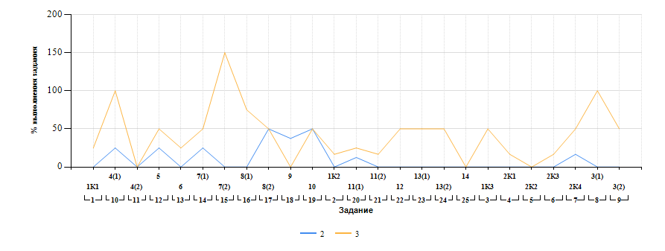

Лист23
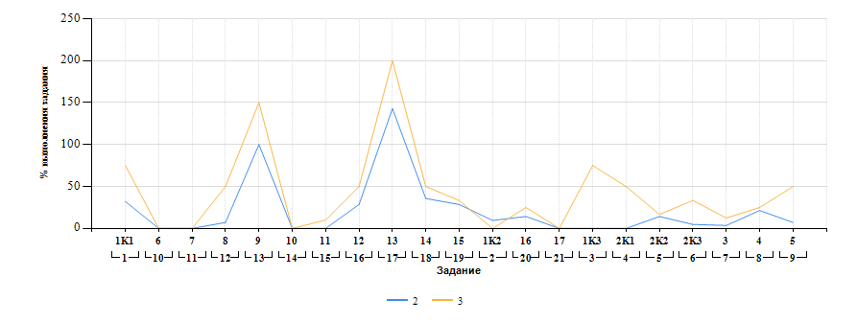
Выполнение заданий ВПР-8 по предмету Русский язык (в % от числа участников и максимального балла) в разрезе групп учащихся разного уровня подготовки

Лист24
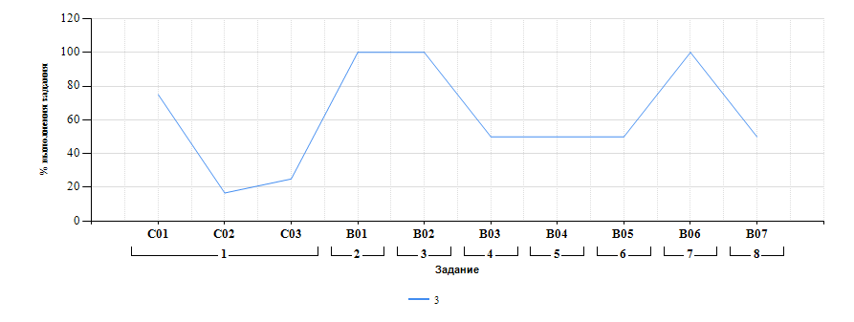
Выполнение заданий ОГЭ-9 по предмету Русский язык (в % от числа участников и максимального балла) в разрезе групп учащихся разного уровня подготовки

